Synthèse
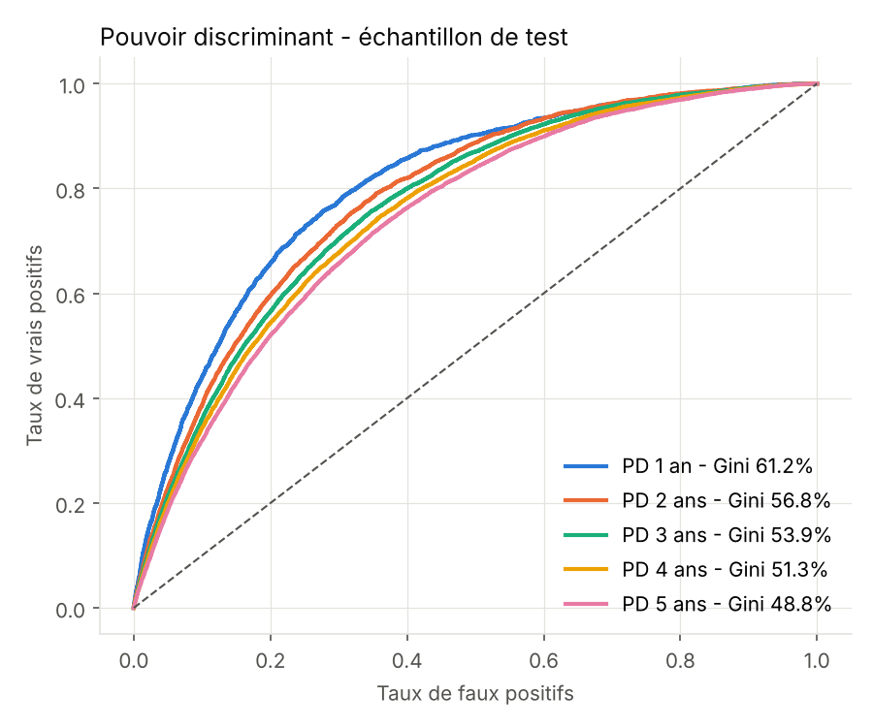
Modèles de probabilité de défaut PME France - horizons 1 à 5 ans

• Données financières : « Ratios Financiers (BCE / INPI) », DGE, data.economie.gouv.fr (Licence Ouverte), liasses C et S, clôtures 2016-2025.
• Données d'identification : SIRENE (INSEE) — âge, forme juridique, secteur, région ; tranche d'effectif utilisée uniquement pour le périmètre.
• Défauts : BODACC (DILA), premier jugement d'ouverture de redressement, liquidation judiciaire ou sauvegarde.
• Date d'observation : clôture + 7 mois (délai légal d'approbation et de dépôt des comptes).
• Périmètre PME : sociétés commerciales, CA ≤ 50 M€, moins de 250 salariés, hors finance (K), administration (O), extraterritorial (U).
• Modèle champion : régression logistique sur variables en WoE, une par horizon ; challenger : LightGBM.
• PD cumulées rendues croissantes avec l'horizon (maximum cumulé) avant affectation à l'échelle de notation.
• Échantillons : apprentissage 782 501 | test 334 434 | hors-période 1 441 845 (clôtures ≥ 2020-01-01).
• Part des sociétés dont les PD brutes des 5 modèles ne sont pas croissantes : 1.3%.

Gini par horizon
Horizon | Gini Logit test | Gini Logit OOT | Gini LightGBM test
1Y | 61.24% | 56.27% | 70.11%
2Y | 56.83% | 51.68% | 67.29%
3Y | 53.87% | 49.35% | 64.87%
4Y | 51.28% | 47.37% | 62.73%
5Y | 48.76% | 46.44% | 60.74%

Échelle de notation
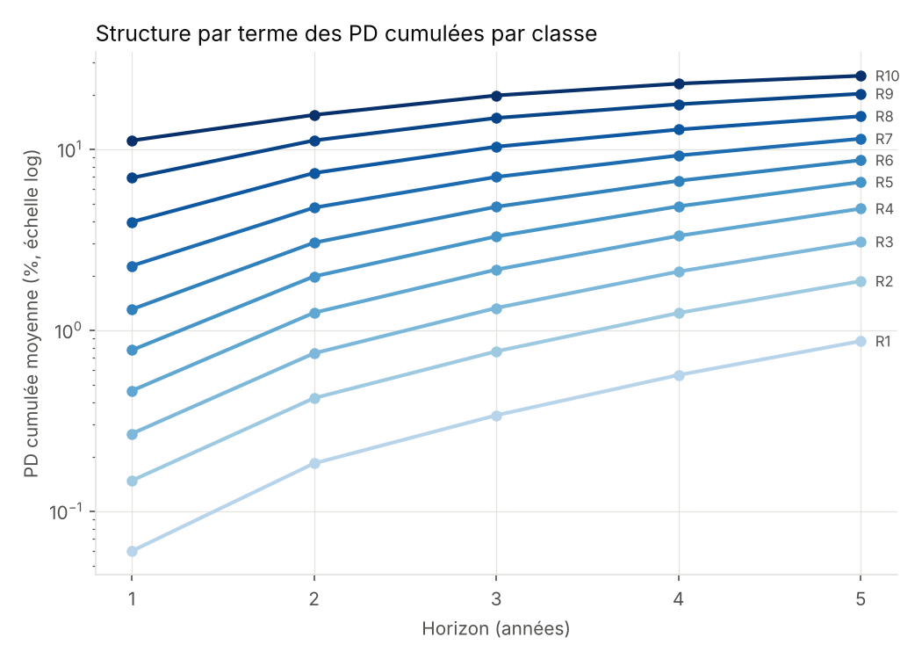
grade | n | pd_1y_moy | pd_2y_moy | pd_3y_moy | pd_4y_moy | pd_5y_moy | dr_1y_obs | dr_2y_obs | dr_3y_obs | dr_4y_obs | dr_5y_obs | borne_inf_pd1y | borne_sup_pd1y
R1 | 51164 | 0.06% | 0.18% | 0.34% | 0.56% | 0.87% | 0.07% | 0.16% | 0.28% | 0.49% | 0.77% | 0.00% | 0.10%
R2 | 65833 | 0.15% | 0.42% | 0.76% | 1.24% | 1.86% | 0.12% | 0.31% | 0.59% | 0.98% | 1.51% | 0.10% | 0.20%
R3 | 60219 | 0.27% | 0.74% | 1.32% | 2.10% | 3.07% | 0.21% | 0.67% | 1.27% | 1.96% | 2.78% | 0.20% | 0.35%
R4 | 54413 | 0.46% | 1.25% | 2.16% | 3.31% | 4.68% | 0.43% | 1.24% | 2.16% | 3.23% | 4.53% | 0.35% | 0.60%
R5 | 43998 | 0.77% | 1.98% | 3.29% | 4.82% | 6.56% | 0.83% | 2.04% | 3.40% | 4.88% | 6.45% | 0.60% | 1.00%
R6 | 30891 | 1.30% | 3.04% | 4.80% | 6.68% | 8.67% | 1.58% | 3.30% | 4.98% | 6.72% | 8.73% | 1.00% | 1.75%
R7 | 15792 | 2.26% | 4.74% | 7.01% | 9.21% | 11.39% | 2.47% | 4.88% | 6.99% | 8.91% | 10.97% | 1.75% | 3.00%
R8 | 9431 | 3.95% | 7.37% | 10.30% | 12.81% | 15.17% | 3.36% | 6.54% | 9.26% | 11.80% | 13.89% | 3.00% | 5.50%
R9 | 2548 | 6.93% | 11.15% | 14.84% | 17.67% | 20.20% | 4.43% | 8.36% | 11.70% | 14.60% | 16.92% | 5.50% | 10.00%
R10 | 145 | 11.14% | 15.43% | 19.76% | 22.96% | 25.37% | 8.97% | 11.72% | 13.79% | 15.17% | 21.38% | 10.00% | 100.00%

